Dokumentation
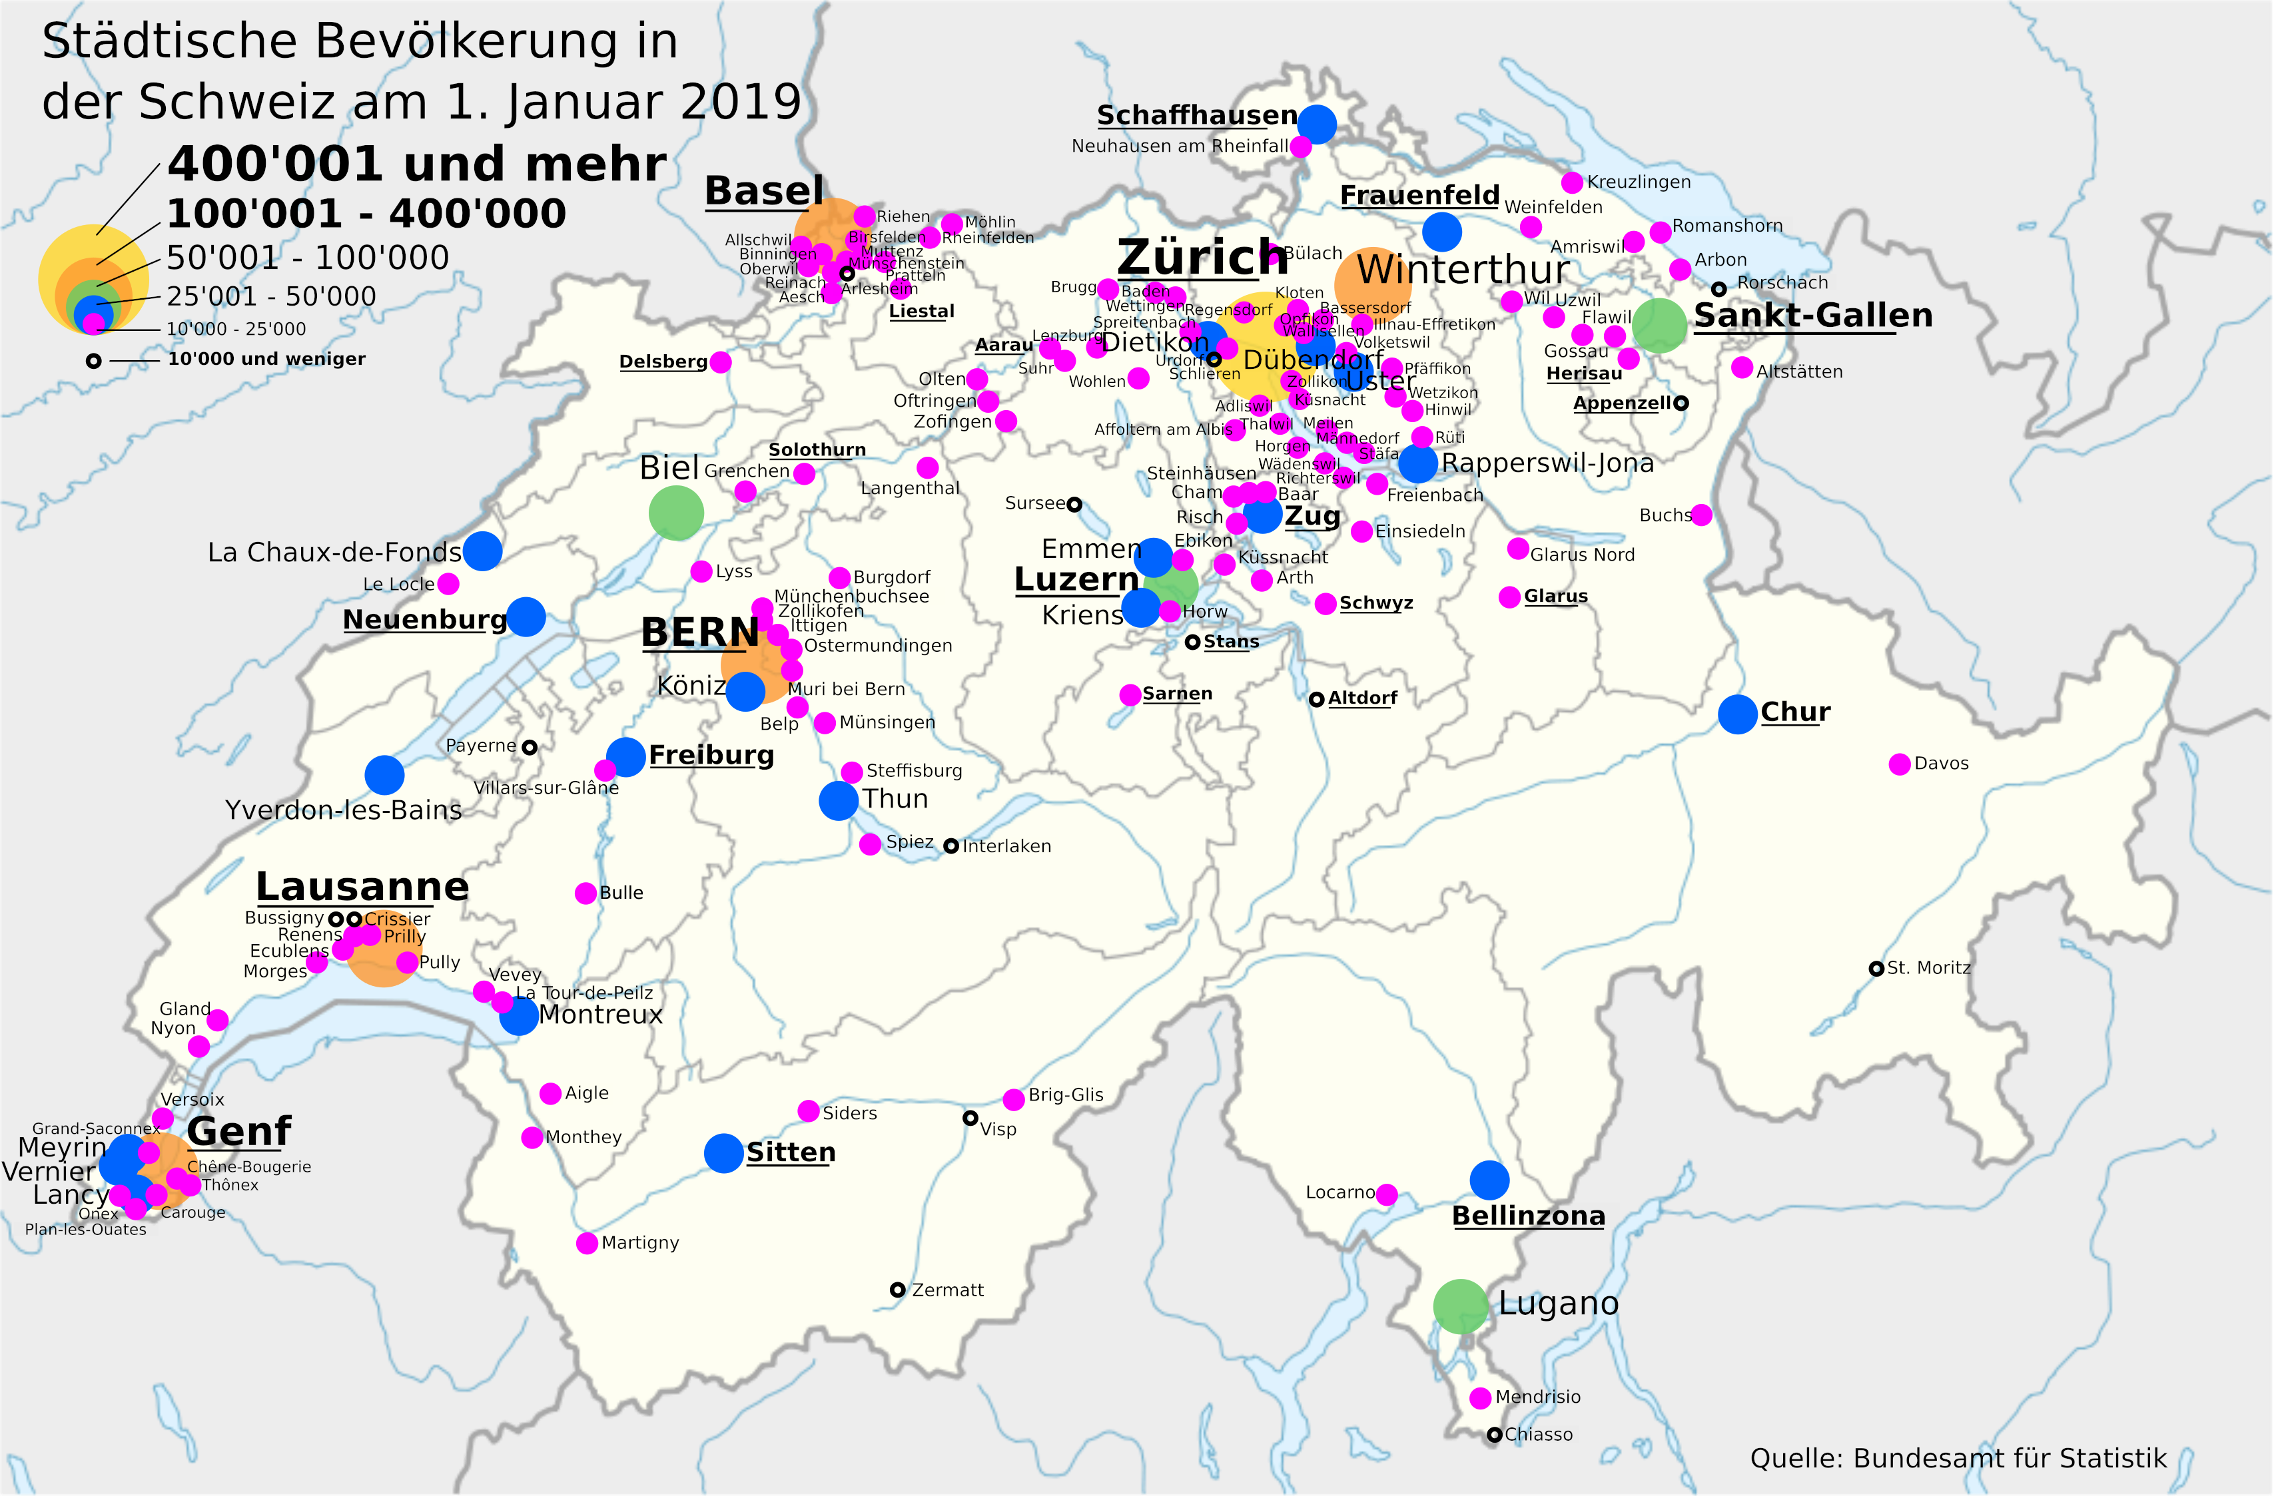
Daten
 | Datei | Name | Inst. | BFS-Nr | Veröffentlicht am | Webadresse | DownloadDatum | Zweck
 | je-d-21.03.01.xlsx | Regionalporträts 2021: Kennzahlen aller Gemeinden | Bundesamt für Statistik | je-d-21.03.01 | 2021-03-26 | https://www.bfs.admin.ch/bfs/de/home/statistiken/regionalstatistik/regionale-portraets-kennzahlen/gemeinden/daten-erlaeuterungen.assetdetail.15864450.html | 2022-07-21 | Hieraus wurden die Einwohnerzahlen entnommen; Jahr: 2019; Bezugsgrösse: Gemeinde. (ein Verzeichnis der Einwohner auf Ebene der Ortschaften liegt m.W. nicht vor.)
 | be-t-00.04-agv-01.xlsx | Amtliches Gemeindeverzeichnis der Schweiz | Bundesamt für Statistik | BFS-Nummer be-t-00.04-agv-01 | 2022-05-01 | https://www.bfs.admin.ch/bfs/de/home/grundlagen/agvch.html | 2022-07-21 | Hieraus wurden die Kantone entnommen und den Gemeinden zugeordnet, zu rein informativen Zwecken

Einblendstufen
 | 1-5 | erklärt sich von selbst durch Feld "Name/Ratio hinter der Einblendstufe"
 | 6-8 | Für Gemeinden unter 25'000 und über 10'000 wurde eine geographische Auswahl getroffen. Ausgewählt wurden nur Gemeinden, die nicht zu eng an bereits vertretenen Gemeinden liegen; zu Rate gezogen wurde die u.a. Karte sowie Google Maps; bei Gemeinden unter 15'000 wurden vereinzelt auch solche ausgeschlossen, die eindeutig Verbandsgemeinden sind und keinen grösseren Ort enthalten.
 | 9 | unter 10‘000 Einwohner; hier wurden nur zur besseren Orientierung im Raum noch vereinzelt, aber nicht mehr systematisch, solche Gemeinden ausgewählt, die in ansonsten noch wenig abgedeckten Landstrichen liegen, namentlich in den grössten Flächenkantonen (Bern, Wallis, Graubünden), Bergregionen und/oder in Grenzregionen.

Hilfsgrafik
 | https://de.wikipedia.org/wiki/Liste_der_St%C3%A4dte_in_der_Schweiz#/media/Datei:St%C3%A4dtischen_Bev%C3%B6lkerung_Schweiz_2019_de.png
 | 2022-07-21

